1.GUÍA
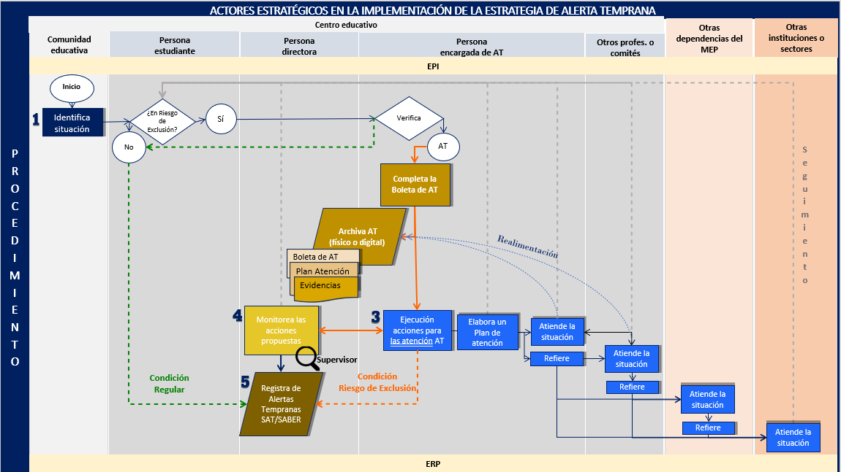
Estrategia de Alerta Temprana (AT)
La estrategia de AT permite de forma preventiva la identificación, atención, seguimiento y monitoreo de la persona estudiante en riesgo de exclusión educativa, con el fin de que permanezca y culmine con éxito su proceso educativo. Para su implementación se debe hacer lectura del documento :

GUIA PARA LA IMPLEMENTACIÓN DE LA ESTRATEGIA DE ALERTA TEMPRANA EN CENTROS EDUCATIVOS 2024
 | https://www.mep.go.cr/acerca-del-mep/upre
FLUJOGRAMA PARA LA ATENCIÓN DE LA ESTRATEGIA DE ALERTA TEMPRANA

